Карта общая
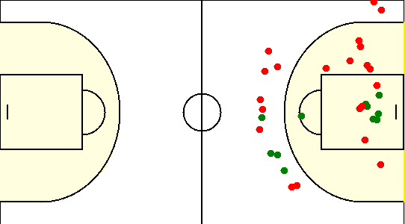
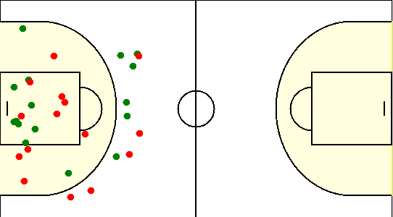
Карта бросков команды VSS (I-II четверть) | Карта бросков команды VSS (III-IV четверть)
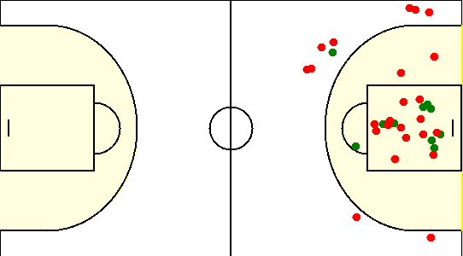

Карта бросков команды SIRIUS (I-II четверть) | Карта бросков команды SIRIUS (III-IV четверть)

Карта индивидуальная
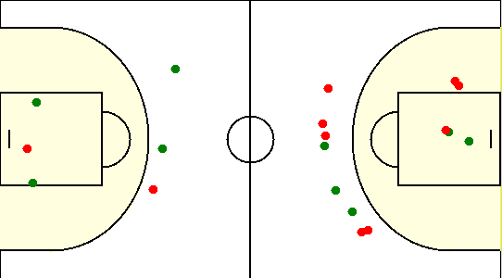
#12. Макаревич Александр /VSS/
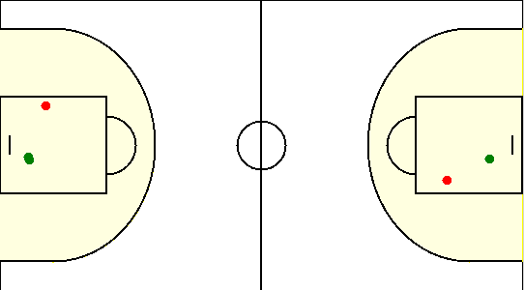

#13. Гуков Алексей /VSS/
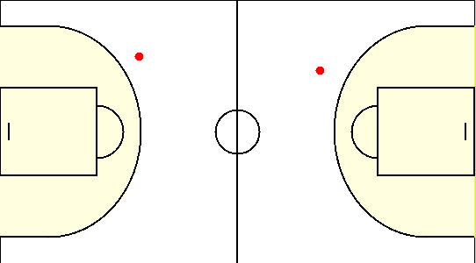

#2. Альшевский Константин /VSS/
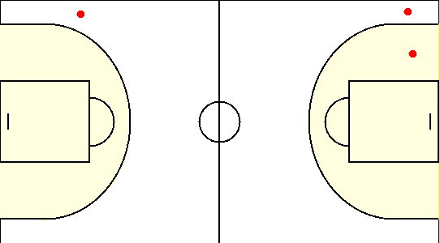

#23. Трухан Павел /VSS/
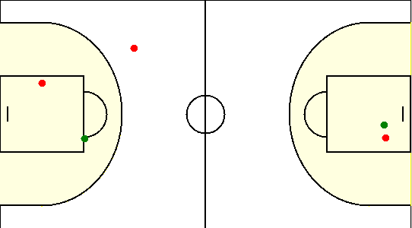

#3. Кацапов Руслан /VSS/
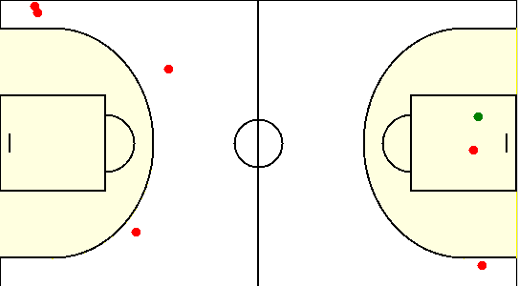

#30. Беликов Даниил /VSS/
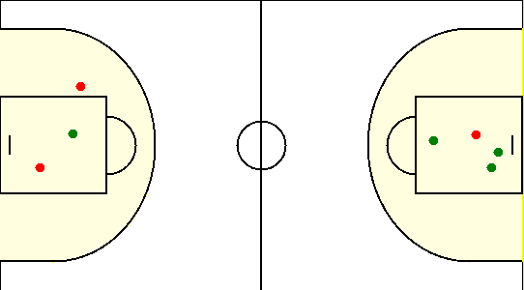

#4. Довгаль Николай /VSS/
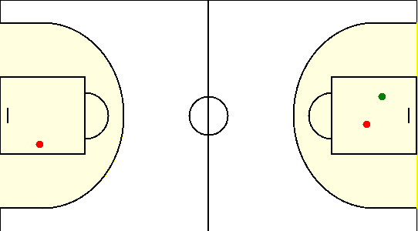

#5. Цыкун Олег /VSS/
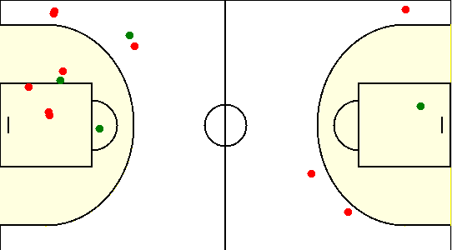

#6. Семашкевич Павел /VSS/
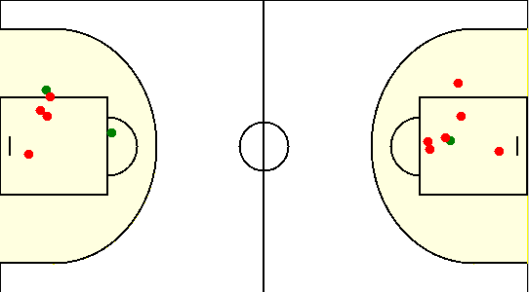

#7. Корешков Дмитрий /VSS/
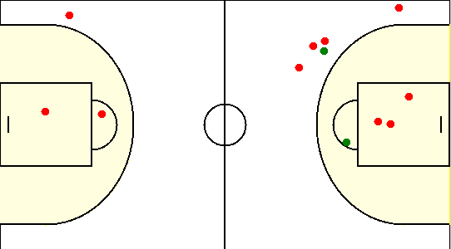

#1. Герасимович Сергей /SIRIUS/
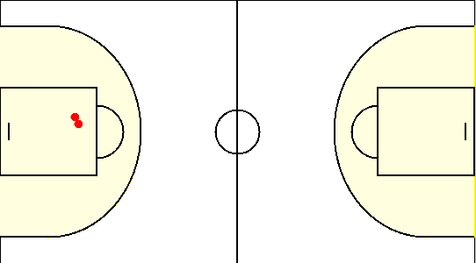

#10. Сикорский Егор /SIRIUS/
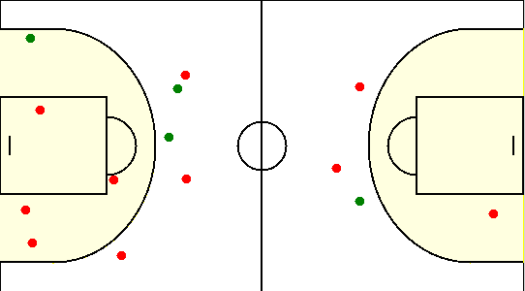

#15. Коваленко Олег /SIRIUS/
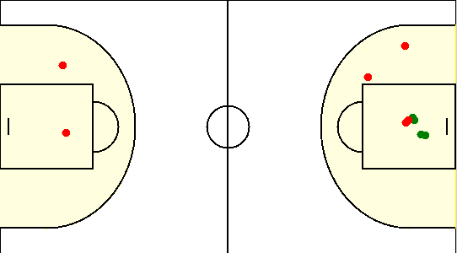

#19. Габрукович Павел /SIRIUS/
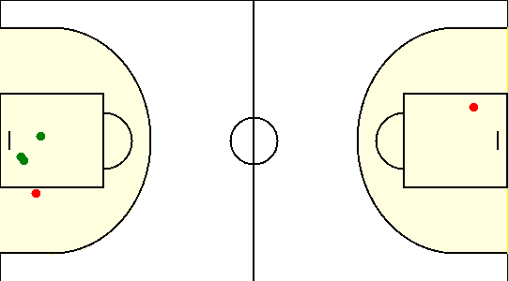

#20. Травкин Сергей /SIRIUS/
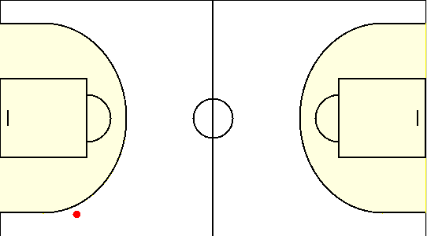

#6. Чайко Евгений /SIRIUS/
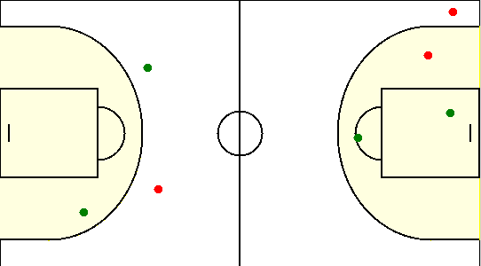

#77. Аксючиц Александр /SIRIUS/
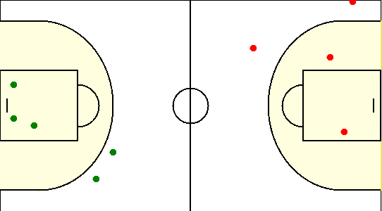

#8. Туровец Роман /SIRIUS/

